第1次
工程款支付证书
工程名称 |  | S343会同翁江至鲁冲公路改建工程第5标段 |  |  |  |  | 建设单位 |  | 会同县公路建设有限公司 |  |  |  | ERP编号 |  | 2579 | 档案编号 |  | CD2016-003
合同金额 |  | 33,330,642.25 |  |  | 中标时间 | 2015.12.1 | 已提供工程资料 |  | 中标通知书、施工合同 |  |  |  | 保存地址 |  | 庐江 | 责任单位 |  | 第五大区湖南省
决算金额 |  |  |  |  | 决算时间 |  | 项目部印章 |  | 有 |  |  |  | 施工人 |  | 明更生13677335588 | 区域责任人 | 孙健 | 省办负责人 | 甘晟轩
序号 | 经营填写 |  |  |  |  | 工程填写 | 经营填写 |  |  | 财务填写 | 经营、工程、质安填写 |  | 区域负责人 |  | 申请部门填写财务核对 |  |  | 本次支付 金额 | 剩余款项
 | 到款情况 |  |  |  |  |  | 暂列金 |  |  | 代缴税金 | 其他扣款 |  | 预留款 |  | 成本票
 | 日期 | 工程款金额 | 周转金金额 | 到款银行 | 到款账户 | 完成进度 | 比例 | 金额 | 备注 | 金额 | 金额 | 备注 | 金额 | 备注 | 供货单位 | 合同额 | 成本票额
1 | 前期到款 | 11974091.1 |  | 专户 | 4305017278369000000 |  | 1.2% | 83,689.79 | 进度款1.2% | 5,711.00 | 68,000.00 | 注：2016.9.22办理外经证费用500 +2016.12.26巡查朱大金1000孙健1000詹克武1000车费4000 +2017.6.23办理外经证费用500； 沙建驻地费（2017年9-12月份）15000*4=60000元 | 22,640.00 | 损失保证金1% | 前期支付 |  |  | 11,794,050.31

2 | 2019-09-04 | 400000 |  | 中 | 175202745165 |  | 1.2% | 60,000.00 | 扣之前待扣管理费 | 1,081.00 | 180,000.00 | 沙建驻地费（2018年1-12月份）15000*12=180000 | 227,059.00 | 损失保证金1%+暂扣企税197059
 | 2019-09-06 | 2800000 |  |  |  |  |  | 33,600.00 | 进度款1.2%
 | 2019-09-09 |  |  | 建行会同支行 | 43050172783609000000 |  |  |  |  |  |  |  |  |  | 会同铭海劳务派遣有限公司 |  |  | 400,000.00
 | 2019-09-09 |  |  | 建行怀化城东支行 | 4300 1518 0720 5250 3125 |  |  |  |  |  |  |  |  |  | 湖南巨业公路建设有限公司 |  |  | 2,000,000.00
3 | 2019-09-12 |  |  | 建行会同支行 | 43050172783609000000 |  |  |  |  |  |  |  |  |  | 会同铭海劳务派遣有限公司 |  |  | 290,000.00
4 | 2019-10-11 | 2000000 |  | 中 | 175202745165 |  | 暂不扣，待下次工程款到再不扣
 | 2019-10-12 |  |  | 建行怀化城东支行 | 4300 1518 0720 5250 3125 |  |  |  |  |  |  |  |  |  | 湖南巨业公路建设有限公司 |  |  | 2,000,000.00
5 | 2019-11-21 |  |  |  |  |  |  |  |  |  |  |  | -197,059.00 | 退暂扣企税
 | 2019-11-21 |  |  | 建行会同支行 | 4305017278360900 2012 |  |  |  |  |  |  |  |  |  | 会同宏奇人力资源有限公司 |  |  | 190,000.00
6 | 2020-01-07 | 680000 |  | 工行和平路支行 | 1302010719200140000 |  | 1.2% | 32160 |  | 6537
 | 2020-01-07 |  |  | 建行会同支行 | 4305017278360900 2012 |  |  |  |  |  | 100.00 | 手续费 |  |  | 会同宏奇人力资源有限公司 |  |  | 322,406.25
7 | 2020-01-10 | 6666000 |  | 建行会同支行 | 4312 1560 0000 2962 0000 |  | 项目贷款资金，退回业主
 | 2020-01-10 | -6666000 |  | 建行会同支行 | 4300 1512 0720 5000 3144 |  |  |  |  |  |  |  |  |  | 会同县公路建设有限责任公司
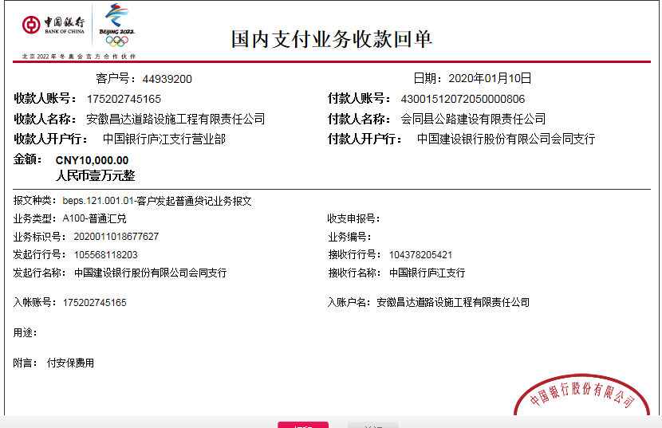
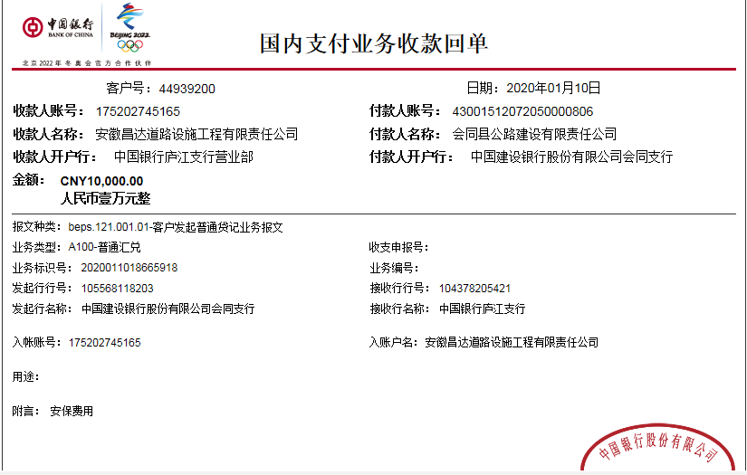
8 | 2020-01-17 | 880000 |  | 建行会同支行（专户） | 4300 1512 0720 5000 3144 |  | 暂不扣，待下次工程款到再扣
 | 2020-01-17 | 20000 |  | 中 | 175202745165
 | 2020-01-17 |  |  | 建行会同支行 | 4305 0172 7836 0000 0338 |  |  |  |  |  | 100.00 | 手续费 |  |  | 会同县华中建材物资经营运输部 |  |  | 201,272.40
 | 2020-01-17 |  |  | 建行会同支行 | 4305 0172 7836 0000 0338 |  |  |  |  |  | 50.00 | 手续费 |  |  | 会同县华中建材物资经营运输部 |  |  | 20,000.00
9 | 2020-01-19 |  |  | 建行会同支行 | 4305 0172 7836 0000 0338 |  |  |  |  |  | 100.00 | 手续费 |  |  | 会同县华中建材物资经营运输部 |  |  | 350,638.00
10 | 2020-01-19 | 4400000 |  | 建行会同支行（专户） | 4300 1512 0720 5000 3144 |  | 1.2% | 63,600.00 | 进度款1.2% |  | 180,000.00 | 沙建驻地费（2019年1-12月份）15000*12=180000 | 330,000.00 | 暂扣企税
 | 2020-01-22 | 400000 |  | 建行会同支行（专户） | 4300 1512 0720 5000 3144 |  | 1.2% | 4,800.00 | 进度款1.2%
 | 2020-01-22 |  |  | 建行会同支行 | 4305 0172 7836 0000 0338 |  |  |  |  |  |  |  |  |  | 会同县华中建材物资经营运输部 |  |  | 2,962,181.30
 | 2020-01-22 |  |  | 工行高安市瑞阳支行 | 6215 5815 0800 5479 412 |  |  |  |  |  |  |  |  |  | 彭永琳 |  |  | 50,800.00
 | 2020-01-22 |  |  | 工行会同支行 | 1914 0116 0920 0077 761 |  |  |  |  |  |  |  |  |  | 会同县中速达运输有限公司 |  |  | 190,163.00
 | 2020-01-22 |  |  | 建行会同支行 | 4305 0172 7836 0000 0112 |  |  |  |  |  |  |  |  |  | 会同县通达建材有限公司 |  |  | 606,973.00
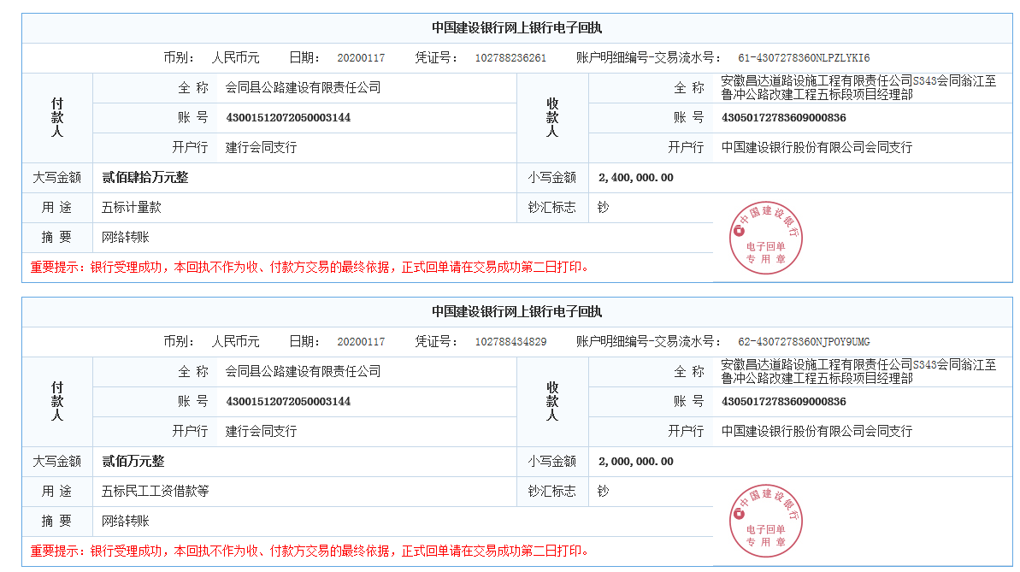
 | 2020-01-22 |  |  | 建行怀化城东支行 | 4300 1518 0720 5250 3125 |  |  |  |  |  |  |  |  |  | 湖南巨业公路建设有限公司 |  |  | 400,000.00
11 | 2020-01-22 |  |  | 建行会同支行 | 4305 0172 7836 0000 0338 |  |  |  |  |  |  |  |  |  | 会同县华中建材物资经营运输部 |  |  | 189,882.70
12 | 2020-02-24 |  |  |  |  |  |  |  |  |  |  |  | -330,000.00 | 退暂扣企税
 | 2020-02-24 |  |  | 建行会同支行 | 4305 0172 7836 0000 0338 |  |  |  |  |  |  |  |  |  | 会同县华中建材物资经营运输部 |  |  | 348,711.00
13 | 2020-03-04 |  |  | 建行会同支行 | 4305 0172 7836 0000 0338 |  |  |  |  |  |  |  |  |  | 会同县华中建材物资经营运输部 |  |  | 209,925.00
14

合计 |  | 23554091.1 | 0.00 |  |  |  |  | 277,849.79 |  | 13,329.00 | 428,350.00 |  | 52,640.00 |  |  |  |  | 22,527,002.96 | 254,919.35
本次结算 支付明细 |  | 应支付金额 |  |  | 209,925.00 |  |  |  |  |  | 本次支付金额 |  |  | 小写 | 209,925.00
 |  | 已支付金额 |  |  | 0.00 |  |  |  |  |  |  |  |  | 大写 | 贰拾万玖仟玖佰贰拾伍元整

16
工程款支付证书
工程名称 |  | S343会同翁江至鲁冲公路改建工程第5标段 |  |  |  |  | 建设单位 |  | 会同县公路建设有限公司 |  |  |  | ERP编号 |  | 2579 | 档案编号 |  | CD2016-003
合同金额 |  | 33,330,642.25 |  |  | 中标时间 | 2015.12.1 | 已提供工程资料 |  | 中标通知书、施工合同 |  |  |  | 保存地址 |  | 庐江 | 责任单位 |  | 第五大区湖南省
决算金额 |  |  |  |  | 决算时间 |  | 项目部印章 |  | 有 |  |  |  | 施工人 |  | 明更生13677335588 | 区域责任人 | 孙健 | 省办负责人 | 甘晟轩
序号 | 经营填写 |  |  |  |  | 工程填写 | 经营填写 |  |  | 财务填写 | 经营、工程、质安填写 |  | 区域负责人 |  | 申请部门填写财务核对 |  |  | 本次支付 金额 | 剩余款项
 | 到款情况 |  |  |  |  |  | 暂列金 |  |  | 代缴税金 | 其他扣款 |  | 预留款 |  | 成本票
 | 日期 | 工程款金额 | 周转金金额 | 到款银行 | 到款账户 | 完成进度 | 比例 | 金额 | 备注 | 金额 | 金额 | 备注 | 金额 | 备注 | 供货单位 | 合同额 | 成本票额
1 | 前期到款 | 11974091.1 |  | 专户 | 4305017278369000000 |  | 1.2% | 83,689.79 | 进度款1.2% | 5,711.00 | 68,000.00 | 注：2016.9.22办理外经证费用500 +2016.12.26巡查朱大金1000孙健1000詹克武1000车费4000 +2017.6.23办理外经证费用500； 沙建驻地费（2017年9-12月份）15000*4=60000元 | 22,640.00 | 损失保证金1% | 前期支付 |  |  | 11,794,050.31

2 | 2019-09-04 | 400000 |  | 中 | 175202745165 |  | 1.2% | 60,000.00 | 扣之前待扣管理费 | 1,081.00 | 180,000.00 | 沙建驻地费（2018年1-12月份）15000*12=180000 | 227,059.00 | 损失保证金1%+暂扣企税197059
 | 2019-09-06 | 2800000 |  |  |  |  |  | 33,600.00 | 进度款1.2%
 | 2019-09-09 |  |  | 建行会同支行 | 43050172783609000000 |  |  |  |  |  |  |  |  |  | 会同铭海劳务派遣有限公司 |  |  | 400,000.00
 | 2019-09-09 |  |  | 建行怀化城东支行 | 4300 1518 0720 5250 3125 |  |  |  |  |  |  |  |  |  | 湖南巨业公路建设有限公司 |  |  | 2,000,000.00
3 | 2019-09-12 |  |  | 建行会同支行 | 43050172783609000000 |  |  |  |  |  |  |  |  |  | 会同铭海劳务派遣有限公司 |  |  | 290,000.00
4 | 2019-10-11 | 2000000 |  | 中 | 175202745165 |  | 暂不扣，待下次工程款到再不扣
 | 2019-10-12 |  |  | 建行怀化城东支行 | 4300 1518 0720 5250 3125 |  |  |  |  |  |  |  |  |  | 湖南巨业公路建设有限公司 |  |  | 2,000,000.00
5 | 2019-11-21 |  |  |  |  |  |  |  |  |  |  |  | -197,059.00 | 退暂扣企税
 | 2019-11-21 |  |  | 建行会同支行 | 4305017278360900 2012 |  |  |  |  |  |  |  |  |  | 会同宏奇人力资源有限公司 |  |  | 190,000.00
6 | 2020-01-07 | 680000 |  | 工行和平路支行 | 1302010719200140000 |  | 1.2% | 32160 |  | 6537
 | 2020-01-07 |  |  | 建行会同支行 | 4305017278360900 2012 |  |  |  |  |  | 100.00 | 手续费 |  |  | 会同宏奇人力资源有限公司 |  |  | 322,406.25
7 | 2020-01-10 | 6666000 |  | 建行会同支行 | 4312 1560 0000 2962 0000 |  | 项目贷款资金，退回业主
 | 2020-01-10 | -6666000 |  | 建行会同支行 | 4300 1512 0720 5000 3144 |  |  |  |  |  |  |  |  |  | 会同县公路建设有限责任公司
8 | 2020-01-17 | 880000 |  | 建行会同支行（专户） | 4300 1512 0720 5000 3144 |  | 暂不扣，待下次工程款到再扣
 | 2020-01-17 | 20000 |  | 中 | 175202745165
 | 2020-01-17 |  |  | 建行会同支行 | 4305 0172 7836 0000 0338 |  |  |  |  |  | 100.00 | 手续费 |  |  | 会同县华中建材物资经营运输部 |  |  | 201,272.40
 | 2020-01-17 |  |  | 建行会同支行 | 4305 0172 7836 0000 0338 |  |  |  |  |  | 50.00 | 手续费 |  |  | 会同县华中建材物资经营运输部 |  |  | 20,000.00
9 | 2020-01-19 |  |  | 建行会同支行 | 4305 0172 7836 0000 0338 |  |  |  |  |  | 100.00 | 手续费 |  |  | 会同县华中建材物资经营运输部 |  |  | 350,638.00
10 | 2020-01-19 | 4400000 |  | 建行会同支行（专户） | 4300 1512 0720 5000 3144 |  | 1.2% | 63,600.00 | 进度款1.2% |  | 180,000.00 | 沙建驻地费（2019年1-12月份）15000*12=180000 | 330,000.00 | 暂扣企税
 | 2020-01-22 | 400000 |  | 建行会同支行（专户） | 4300 1512 0720 5000 3144 |  | 1.2% | 4,800.00 | 进度款1.2%
 | 2020-01-22 |  |  | 建行会同支行 | 4305 0172 7836 0000 0338 |  |  |  |  |  |  |  |  |  | 会同县华中建材物资经营运输部 |  |  | 2,962,181.30
 | 2020-01-22 |  |  | 工行高安市瑞阳支行 | 6215 5815 0800 5479 412 |  |  |  |  |  |  |  |  |  | 彭永琳 |  |  | 50,800.00
 | 2020-01-22 |  |  | 工行会同支行 | 1914 0116 0920 0077 761 |  |  |  |  |  |  |  |  |  | 会同县中速达运输有限公司 |  |  | 190,163.00
 | 2020-01-22 |  |  | 建行会同支行 | 4305 0172 7836 0000 0112 |  |  |  |  |  |  |  |  |  | 会同县通达建材有限公司 |  |  | 606,973.00
 | 2020-01-22 |  |  | 建行怀化城东支行 | 4300 1518 0720 5250 3125 |  |  |  |  |  |  |  |  |  | 湖南巨业公路建设有限公司 |  |  | 400,000.00
11 | 2020-01-22 |  |  | 建行会同支行 | 4305 0172 7836 0000 0338 |  |  |  |  |  |  |  |  |  | 会同县华中建材物资经营运输部 |  |  | 189,882.70
12 | 2020-02-24 |  |  |  |  |  |  |  |  |  |  |  | -330,000.00 | 退暂扣企税
 | 2020-02-24 |  |  | 建行会同支行 | 4305 0172 7836 0000 0338 |  |  |  |  |  | 100.00 | 财务手续费 |  |  | 会同县华中建材物资经营运输部 |  |  | 348,711.00
13 | 2020-03-04 |  |  | 建行会同支行 | 4305 0172 7836 0000 0338 |  |  |  |  |  | 100.00 | 财务手续费 |  |  | 会同华中建材物资经营运输部 |  |  | 209,925.00
14.1 | 2020-03-18 |  |  | 建行会同支行 | 4305 0172 7836 0000 0338 |  |  |  |  |  | 100.00 | 财务手续费 |  |  | 会同华中建材物资经营运输部 |  |  | 170,000.00
 | 2020-05-15 |  |  | 建行会同支行 | 4305 0172 7836 0000 0338 |  | 1.2% | 4,799.30 |  |  | 12,050.00 | ，财务手续费50元，项目印章费2019.8.1~2020.7.31，12*1000=12000 |  |  | 会同华中建材物资经营运输部 |  |  | 67,700.00
 |  |  |  |  |  |  |  |  |  |  |  |  |  |  |  |  |  | 1,500.00 | 未经审核
15 | 2020-09-24 |  | 3000000 | 合作人向公司借款，借条在财务 | /
 |  |  |  | 建行会同支行 | 4305 0172 7836 0000 0338 |  |  |  |  |  | 100.00 | 财务手续费 |  |  | 会同华中建材物资经营运输部 |  |  | 267,360.60
15.1 |  |  |  | 建行会同支行 | 4305 0172 7836 0000 0338 |  |  |  |  |  | 100.00 | 财务手续费 |  |  | 会同华中建材物资经营运输部 |  |  | 217,170.00
15.2 |  |  |  | 建行会同支行 | 4305 0172 7836 0000 0338 |  |  |  |  |  | 100.00 | 财务手续费 |  |  | 会同华中建材物资经营运输部 |  |  | 215,900.00
15.3 |  |  |  | 建行会同支行 | 4305 0172 7836 0000 0338 |  |  |  |  |  | 100.00 | 财务手续费 |  |  | 会同华中建材物资经营运输部 |  |  | 230,426.00
15.4 |  |  |  | 建行会同支行 | 4305 0172 7836 0000 0338 |  |  |  |  |  | 100.00 | 财务手续费 |  |  | 会同华中建材物资经营运输部 |  |  | 234,850.00
15.5 |  |  |  | 建行会同支行 | 4305 0172 7836 0000 0338 |  |  |  |  |  | 100.00 | 财务手续费 |  |  | 会同华中建材物资经营运输部 |  |  | 219,198.00
15.6 |  |  |  | 建行会同支行 | 4305 0172 7836 0000 0338 |  |  |  |  |  | 100.00 | 财务手续费 |  |  | 会同华中建材物资经营运输部(波形护栏) |  |  | 215,900.00
15.7 |  |  |  | 建行会同支行 | 4305 0172 7836 0000 0338 |  |  |  |  |  | 100.00 | 财务手续费 |  |  | 会同华中建材物资经营运输部(波形护栏) |  |  | 209,550.00
15.8 |  |  |  | 建行会同支行 | 4305 0172 7836 0000 0338 |  |  |  |  |  | 100.00 | 财务手续费 |  |  | 会同华中建材物资经营运输部(波形护栏) |  |  | 244,597.00
15.9 |  |  |  | 建行会同支行 | 4305 0172 7836 0000 0338 |  |  |  |  |  | 100.00 | 财务手续费 |  |  | 会同华中建材物资经营运输部(波形护栏) |  |  | 220,624.00
15.10 |  |  |  | 建行会同支行 | 4305 0172 7836 0000 0338 |  |  |  |  |  | 100.00 | 财务手续费 |  |  | 会同华中建材物资经营运输部(波形护栏) |  |  | 226,590.00
15.11 | 2020-11-17 |  |  | 建行会同支行 | 4305 0172 7836 0000 0338 |  |  |  |  |  | 100.00 | 财务手续费 |  |  | 会同华中建材物资经营运输部(波形护栏) |  |  | 244,875.00
15.12 | 2020-11-18 |  |  | 建行会同支行 | 4305 0172 7836 0000 0338 |  |  |  |  |  | 100.00 | 财务手续费 |  |  | 会同华中建材物资经营运输部(波形护栏) |  |  | 247,698.00
16.00 | 2020-11-26 | 1000000 |  | 中国银行股份有限公司合肥蜀山支行 | 1752 5719 0682 |  | 1.20% | 12,000.00 |  | 税费下次办理支付再扣
 |  |  |  | 建行会同支行 | 4305 0172 7836 0000 0338 |  |  |  |  |  | 100.00 | 财务手续费 |  |  | 会同华中建材物资经营运输部(波形护栏) |  |  | 262,932.00

合计 |  | 24554091.1 | 3000000.00 |  |  |  |  | 294,649.09 |  | 13,329.00 | 442,100.00 |  | 52,640.00 |  |  |  |  | 26,023,873.56 | 727,499.45
本次结算 支付明细 |  | 应支付金额 |  |  | 262,932.00 |  |  |  |  |  | 本次支付金额 |  |  | 小写 | 262,932.00
 |  | 已支付金额 |  |  | 0.00 |  |  |  |  |  |  |  |  | 大写 | 贰拾陆万贰仟玖佰叁拾贰元整

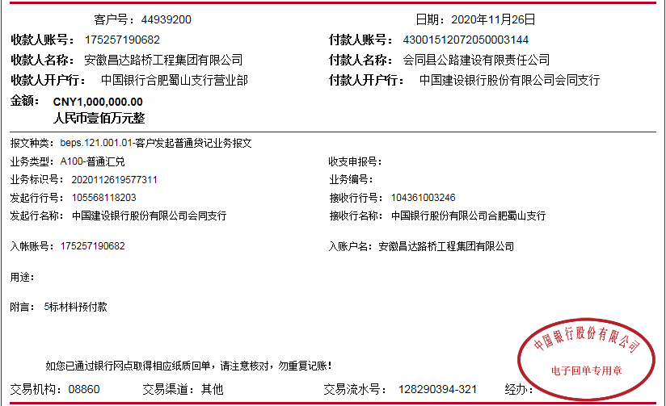

16.3
工程款支付证书
工程名称 |  | S343会同翁江至鲁冲公路改建工程第5标段 |  |  |  |  | 建设单位 |  | 会同县公路建设有限公司 |  |  |  | ERP编号 |  | 2579 | 档案编号 |  | CD2016-003
合同金额 |  | 33,330,642.25 |  |  | 中标时间 | 2015.12.1 | 已提供工程资料 |  | 中标通知书、施工合同 |  |  |  | 保存地址 |  | 庐江 | 责任单位 |  | 第五大区湖南省
决算金额 |  |  |  |  | 决算时间 |  | 项目部印章 |  | 有 |  |  |  | 施工人 |  | 明更生13677335588 | 区域责任人 | 孙健 | 省办负责人 | 甘晟轩
序号 | 经营填写 |  |  |  |  | 工程填写 | 经营填写 |  |  | 财务填写 | 经营、工程、质安填写 |  | 区域负责人 |  | 申请部门填写财务核对 |  |  | 本次支付 金额 | 剩余款项
 | 到款情况 |  |  |  |  |  | 暂列金 |  |  | 代缴税金 | 其他扣款 |  | 预留款 |  | 成本票
...
 | 日期 | 工程款金额 | 周转金金额 | 到款银行 | 到款账户 | 完成进度 | 比例 | 金额 | 备注 | 金额 | 金额 | 备注 | 金额 | 备注 | 供货单位 | 合同额 | 成本票额
16.1 | 2020-12-04 |  |  | 建行会同支行 | 4305 0172 7836 0000 0338 |  |  |  |  |  | 100.00 | 财务手续费 |  |  | 会同华中建材物资经营运输部(波形护栏) |  |  | 264,040.00
16.2 | 2020-12-07 |  |  | 工商银行会同支行 | 6212261914002801562 |  |  |  |  |  | 150.00 | 财务手续费 |  |  | 何昕(小桂花树) |  |  | 100,000.00
 |  |  |  | 农业银行会同怀化香周路分理处 | 18808301040002632 |  |  |  |  |  | 5,000.00 | 项目印章费2020.7.31-2020.12.31 |  |  | 怀化西南交通工程安装有限公司 |  |  | 50,000.00
17.0 | 2020-12-25 | 50000 |  | 中国银行股份有限公司合肥蜀山支行 | 1752 5719 0682 |  | 1.2% | 600.00 |  |  | 100.00 | 财务手续费
 |  |  |  |  |  |  |  |  |  |  |  |  |  |  | 唐正安（劳务工资） |  |  | 357,500.00

合计 |  | 24604091.1 | 3000000.00 |  |  |  |  | 295,249.09 |  | 13,329.00 | 447,450.00 |  | 52,640.00 |  |  |  |  | 26,795,413.56
本次结算 支付明细 |  | 应支付金额 |  |  | 357,500.00 |  |  |  |  |  | 本次支付金额 |  |  | 小写 | 357,500.00
 |  | 已支付金额 |  |  | 0.00 |  |  |  |  |  |  |  |  | 大写 | 叁拾伍万柒仟伍佰元整

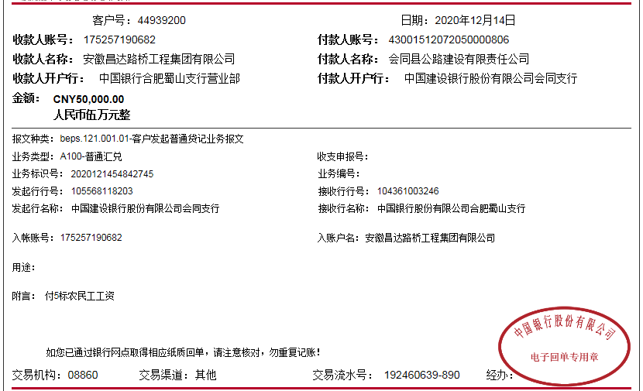

18
...
18.00 | 2021-02-22 | 1770000 |  | 中国银行股份有限公司合肥蜀山支行 | 1752 5719 0682 | 1.2% | 21,240.00
18.10 | 2021-03-29 |  | -500000.00 |  |  |  |  |  | 100.00 | 财务手续费 |  |  | 会同瑞达运输有限公司 （水泥款）
 |  |  |  |  |  |  |  |  | 50.00 | 财务手续费 |  |  | 彭永琳（土工格栅）
 |  |  |  |  |  |  |  |  | 50.00 | 财务手续费 |  |  | 何昕（苗木）
 |  |  |  |  |  |  |  |  | 100.00 | 财务手续费 |  |  | 湖南巨业公路建设有限公司
 |  |  |  |  |  |  |  |  | 50.00 | 财务手续费 |  |  | 会同华中建材物资经营运输部
 |  |  |  |  |  |  |  |  | 200.00 | 财务手续费 |  |  | 农民工工资

合计 |  | 26374091.1 | 2500000.00 |  |  |  | 316,489.09 | 13,329.00 | 448,000.00 |  | 52,640.00
本次结算 支付明细 |  | 应支付金额 |  |  | 693,282.70 |  |  |  | 本次支付金额 |  |  | 小写 | 693,282.70
 |  | 已支付金额 |  |  | 0.00 |  |  |  |  |  |  | 大写 | 陆拾玖万叁仟贰佰捌拾贰元整
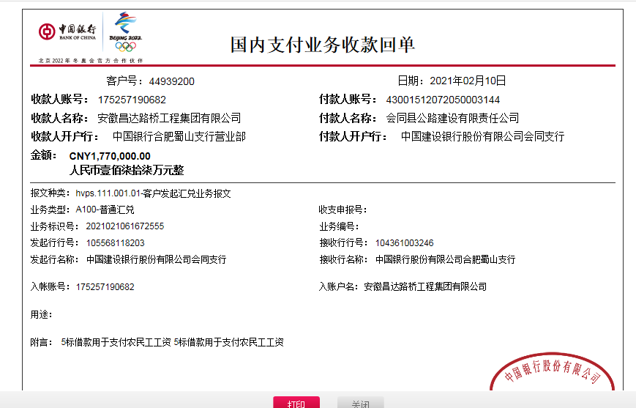

18.3
...
 |  |  |  |  |  |  | 代缴税金 | 其他扣款 |  | 预留款 |  | 成本票
 |  |  |  |  | 金额 | 备注 | 金额 | 金额 | 备注 | 金额 | 备注 | 供货单位 | 合同额 | 成本票额
 |  |  |  |  |  |  |  | 16,450.73 | 差旅 |  |  |  |  |  |  | 明更生借款5000元
34 | 2024-01-17 |  |  |  |  |  |  | 9,476.00 | 招待 |  |  | 户名：湖南巨业公路工程建设有限公司 开户银行:工商银行怀化庆丰支行 开户账号:1914100119100038701 |  |  | 28,760.00
35 | 2024-02-08 | 300000 |  | 1752 5719 0682 |  |  |  | 14,345.00 | 其他 |  |  | 明红（竣工资料款） 中国农业银行会同县支行 6228 4816 99289818 971 |  |  | 5,000.00

合计 |  | 33015891.1 | 1532000.00 |  | 399,967.71 |  | 22,941.85 | 1,313,569.31 |  | 52,640.00 |  |  |  |  | 33,446,138.75 | -687,366.52
本次结算 支付明细 |  | 应支付金额 |  | 60,000.00 |  |  |  | 本次支付金额 |  |  | 小写 | 60,000.00
 |  | 已支付金额 |  | 0.00 |  |  |  |  |  |  | 大写 | 陆万元整
